Resumo
GERAÇÃO MENSAL APROXIMADA
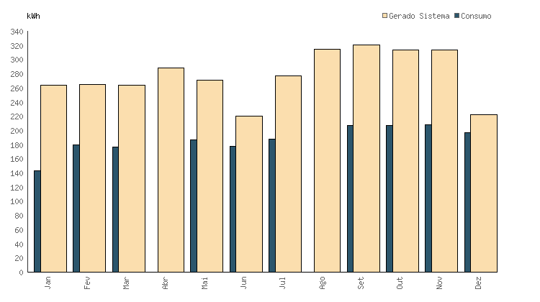
Módulos configurados | 6
Área configurada | 11.76 m²
Potência configurada | 1.98 kWp
Geração média anual | 3333.3 kWh
Geração média mensal | 277.77 kWh
Consumo médio mensal | 156 kWh
Custo médio do kWh | R$ 0.82
kWh / Módulo | 45.24
Emissões de CO₂ evitadas | 32.52 kg CO₂/ano
 | 360.26
 | 1801.3
 | 3602.6
 | 5403.9

Módulos configurados | 6
Área configurada | 11.76 m²
Potência configurada | 1.98 kWp
Geração média anual | 3333.3 kWh
Geração média mensal | 277.77 kWh
Consumo médio mensal | 156 kWh
Custo médio do kWh | R$ 0.82
kWh / Módulo | 45.24
Emissões de CO₂ evitadas | 32.52 kg CO₂/ano

 | 32.52
 | 162.6
 | 325.2
 | 487.8

